상품제안서
포켓 쁘띠스트랩 노트북 태블릿 다용도파우치 | 상품코드: S36484

 |  |  |  |  |  |  | 02-713-8555 | www.synergygift.co.kr
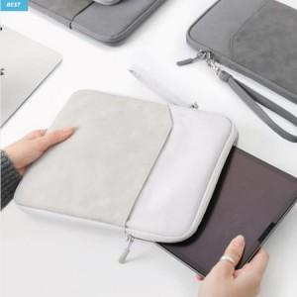

【상세/제작정보】 | <p><span style="font-size: 14pt;">※ 기본수량 미만 발주 진행시 별도 문의 바랍니다.</span></p><p><span style="font-size: 14pt;">※ 운임비 별도 발생 됩니다.</span></p>

【인쇄/포장옵션】 | 실크 / OPP(비닐)

【공급단가】 | 수량 | 30~ | 100~ | 300~ | 1,000~ | 3,000~
*VAT별도 | S사이즈 | 10,660원 | 10,490원 | 10,250원 | 9,840원 | 9,430원
 | M사이즈 | 10,660원 | 10,490원 | 10,250원 | 9,840원 | 9,430원

【상품 URL】 | https://www.synergygift.co.kr:443/src/goods_detail.php?gdno=36484

